e-okul
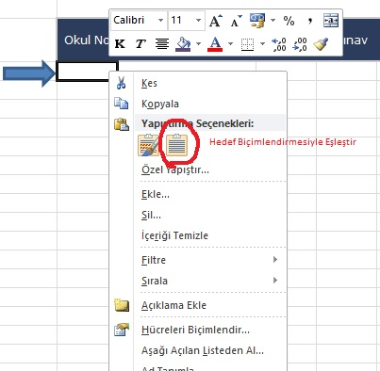
2 | E-OKUL KOPYALANAN HÜCRELERİ YANDA RESİMDE GÖSTERİLEN ŞEKİLDE YAPIŞTIRINIZ

 | Okul No | Adı Soyadı | 1.Sınav | 2.Sınav | 1.Proje | 2.Proje | 1.Ders Et.Kat. | 2.Ders Et.Kat. | 3.Ders Et.Kat. | Proje-Ders Etk. Ort. | Puanı
 |  |  |  |  |  |  |  |  |  |  |  | NOTLARI KOPYALARKEN
 |  |  |  |  |  |  |  |  |  |  |  | ilk öğrencinin okul numarasından
 |  |  |  |  |  |  |  |  |  |  |  | son öğrencinin dosya simgesi de
 |  |  |  |  |  |  |  |  |  |  |  | dahil olmak üzere seçin ve kopyalayın.
 |  |  |  |  |  |  |  |  |  |  |  | Aşağıda gösterilen şekilde yapıştırın.

